东尼电子（603595）
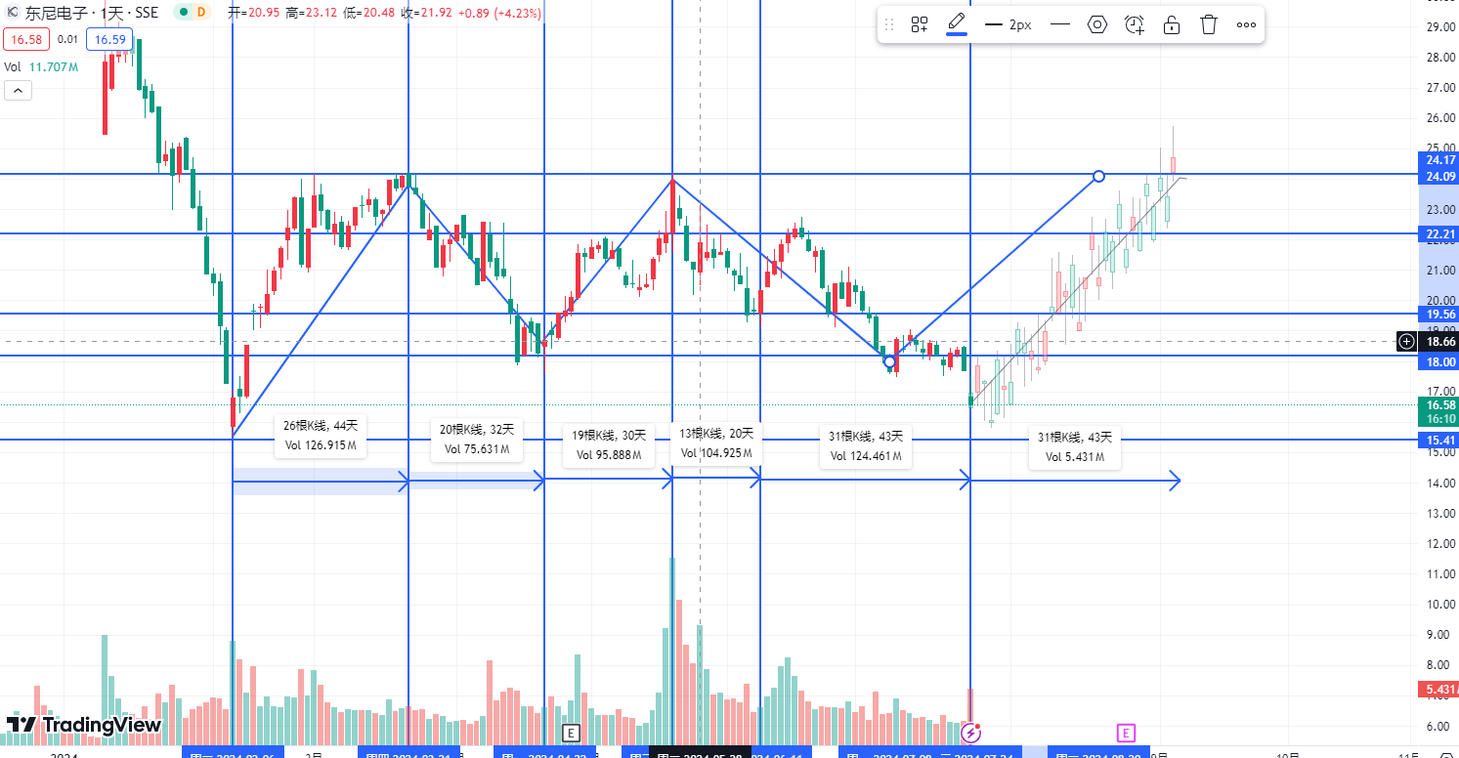
日期 | 股票名称 | 操作 | 买入股价 | 卖出股价↑ | 卖出股价↓ | 盈利 | 亏损 | 计划时常 | 分析日志
2024-07-24 | 东尼电子（603595） | 买入10019 | 16.818 | 24.17 | 15.41 | 4379 | 838 | 34天 | 历史低点，横盘，重点后市趋势是否向上

中科软（603927）
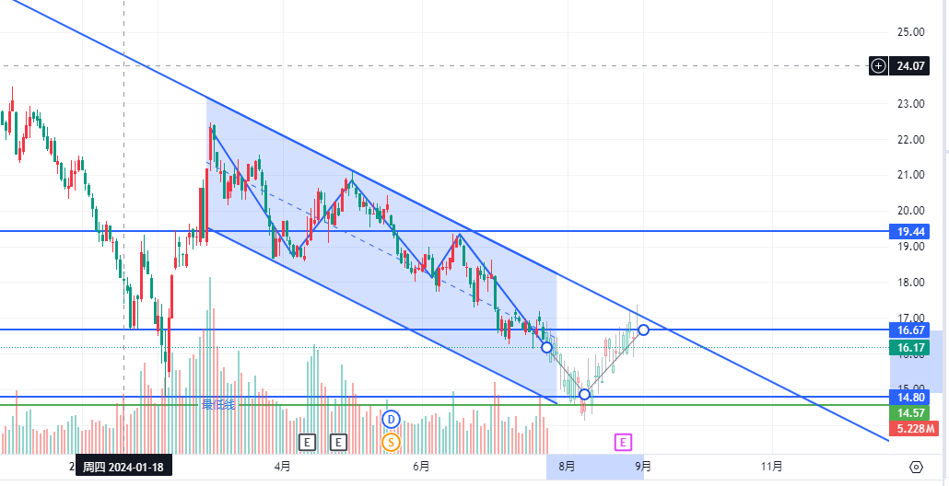
日期 | 股票名称 | 操作 | 买入股价 | 卖出股价↑ | 卖出股价↓ | 盈利 | 亏损 | 计划时常 | 分析日志
2024-07-18 | 中科软（603927） | 买入4977 | 16.59 | 17.3 | 14.78 | 213 | -543 | 30 | 历史低点，横盘，重点后市趋势是否向上

中兵红箭（000519）
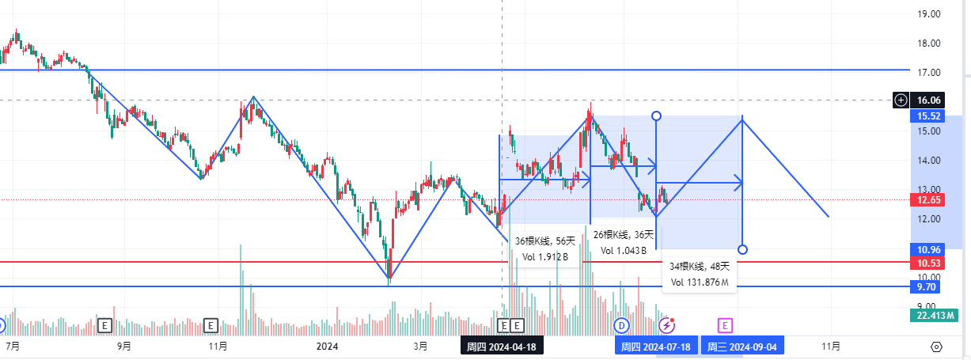
日期 | 股票名称 | 操作 | 买入股价 | 卖出股价↑ | 卖出股价↓ | 盈利 | 亏损 | 计划时常 | 分析日志
2024-07-18 | 中兵红箭（000519） | 买入5072 | 12.68 | 15.79 | 11.63 | 1244 | 420 | 48

博通集成（603068）
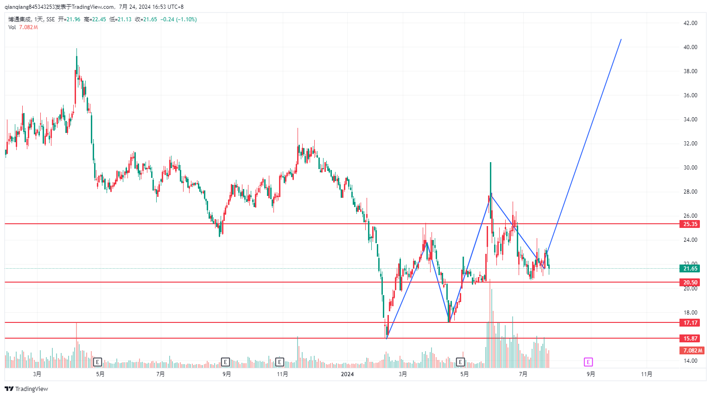
日期 | 股票名称 | 操作 | 买入股价 | 卖出股价↑ | 卖出股价↓ | 盈利 | 亏损 | 计划时常 | 分析日志
2024-07-25 | 博通集成（603068） | 买入10540 | 21.08 | 30.62 | 20.5 | 4770 | 290 | 30 | 怀疑有人建仓，可以考虑买入区间在20-25

科大讯飞（002030）
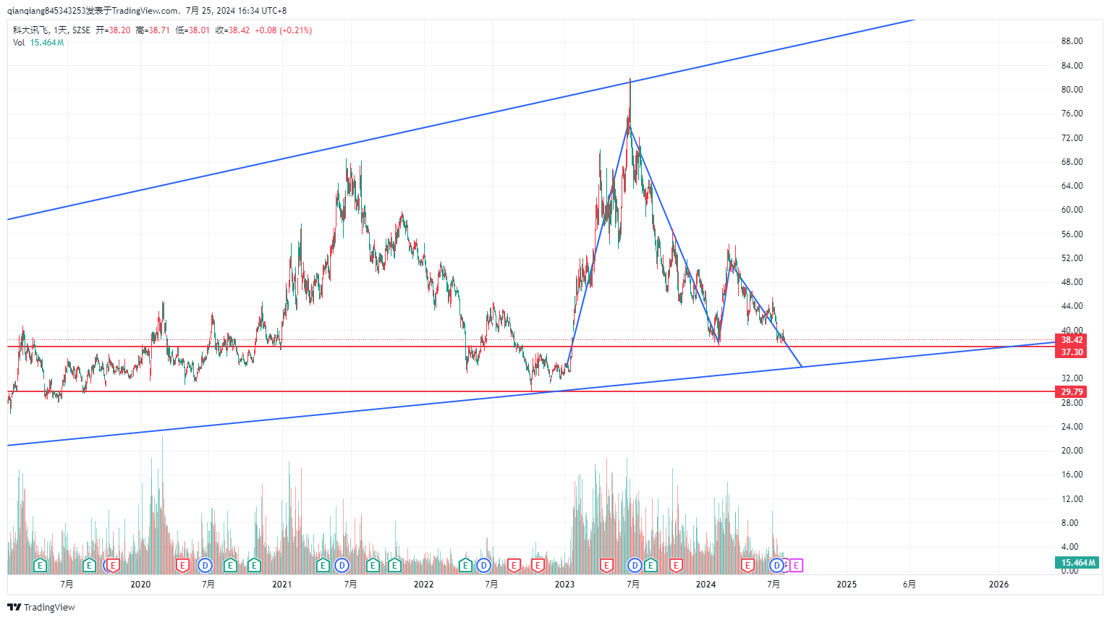
日期 | 股票名称 | 操作 | 买入股价 | 卖出股价↑ | 卖出股价↓ | 盈利 | 亏损 | 计划时常 | 分析日志
2024-07-25 | 科大讯飞（002030） | 买入7735 | 38.68 |  | 37.3 |  | 276 |  | 可长期投资

